상품제안서
패브리카 노트 (주문제작형) | 상품코드: S23761

 |  |  |  |  |  |  | 02-713-8555 | www.synergygift.co.kr
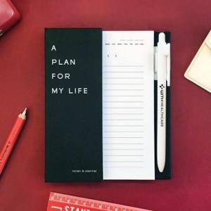

【상세/제작정보】 | <p><span style="background-color: rgb(255, 255, 255); font-family: dotum; font-size: 14pt;">★ 500개이상 박비별도 250원추가 (앞면 또는 뒷면 1면단가)</span></p>

【인쇄/포장옵션】 | [커버] 은박, [큰내지] 내지먹1도, [볼펜] 펜실크1도 / OPP(비닐)

【공급단가】 | 수량 | 200~ | 500~ | 1,000~ | 3,000~ | 10,000~
*VAT별도 | 단가 | 3,610원 | 3,200원 | 3,000원 | 2,780원 | 2,630원

【상품 URL】 | https://www.synergygift.co.kr:443/src/goods_detail.php?gdno=23761

